상품제안서
스테이24 라이크텀블러 450ml | 상품코드: S06709

 |  |  |  |  |  |  | 02-713-8555 | www.synergygift.co.kr
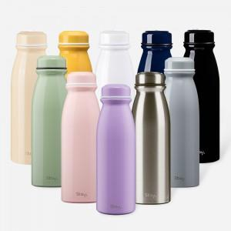 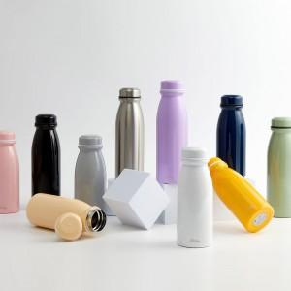 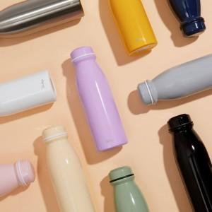

【상세/제작정보】 | <p><span style="font-size: 14pt;"></span><span style="font-size: 14pt;">선물 포장비 100개 이하 통합 50,000원(vat별도) 발생합니다.</span></p><p><span style="font-size: 14pt;"></span></p>

【인쇄/포장옵션】 | 실크, 레이저 / 포장지포장

【공급단가】 | 수량 | 50~ | 100~ | 300~ | 1,000~ | 3,000~
*VAT별도 | 단가 | 11,200원 | 10,800원 | 10,400원 | 10,000원 | 9,600원

【상품 URL】 | https://www.synergygift.co.kr:443/src/goods_detail.php?gdno=17466

